Relatório Fotográfico
 |  | CHECKLIST DE ENTREGA DE OBRA

EDITAL DE CONCESSÃO: | nº 069/96 |  |  | OBJETO DO CONTRATO: | BR-116/RS, entre Camaquã (km 400,500) à Jaguarão (km 661) e BR-392/RS, km 0 (Rio Grande) ao km 199,700 (Santana da Boa Vista)
OBRA PER: | Projeto de Construção das Novas Bases Operacionais - BR-392/RS, km 33+000 - Rio Grande |  |  | ANO: | 27
DATA DO RELATÓRIO : | 2025-04-30 |  |  | DATA DE CONCLUSÃO DA OBRA: | 2021-12-17

TIPO DE OBRA

 | Vias Marginais |  | OAE |  |  | Edificações |  | Interseções
1. Serviços Preliminares
1.1 | Topografia
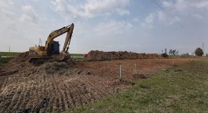 |  | 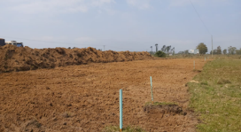 |  | 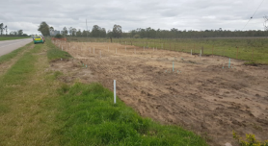 |  |  | 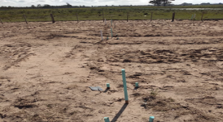
Decapagem da camada vegetal |  | Levantamento planialtimétrico |  | Levantamento planialtimétrico |  |  | Levantamento planialtimétrico
1.2 | Instalação de Canteiro de Obras
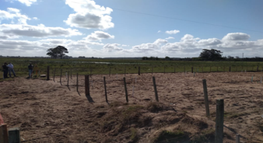 |  | 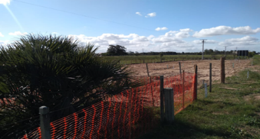 |  | 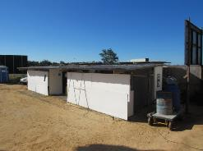 |  |  | 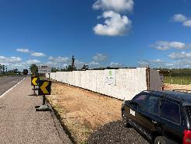
Cercamento e instalação de container e banheiro químico |  | Cercamento e instalação de container e banheiro químico |  | Implantação de área de vivência |  |  | Instalação de tapumes no entorno da obra
1.3 | Movimentação de Terra
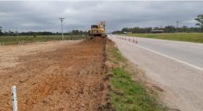 |  | 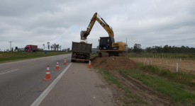 |  | 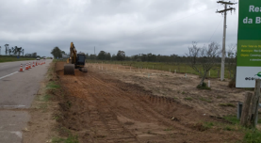 |  |  | 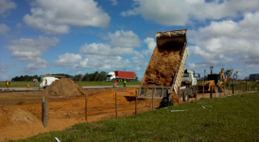
Início do processo de escavação/depósito de material |  | Início do processo de escavação/depósito de material |  | Início do processo de escavação/depósito de material |  |  | Instalação de placa informativa de obra
2. Fundações
2.1 | Vigas, Sapatas
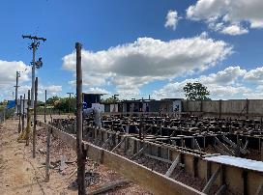 |  | 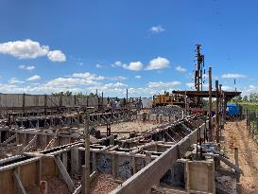 |  | 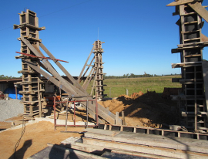
instalação de formas e ferragem |  | instalação de formas e ferragem |  | Forma e Concretagem dos Pilares |  |  | Desforma dos pilares e início do processo de instalação de alvenaria
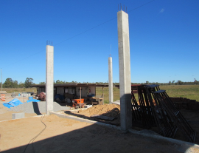
Desforma dos pilares
3. Alvenarias, Aberturas, Lajes
3.1 | Alvenarias e Verga
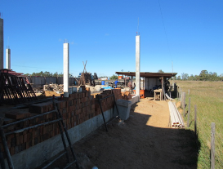 |  | 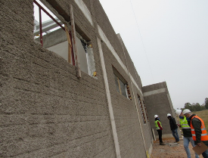 |  | 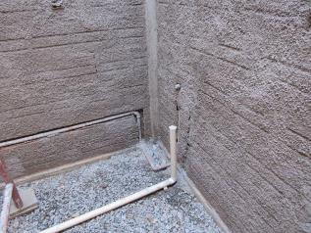 |  |  | 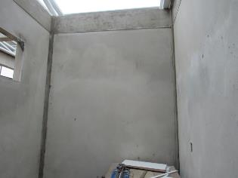
Desforma dos pilares e início do processo de instalação de alvenaria |  | Chapisco externo das alvenarias |  | Chapisco interno |  |  | Reboco interno
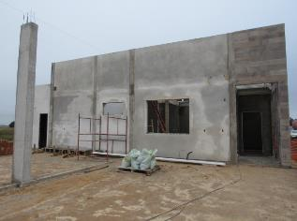 |  | 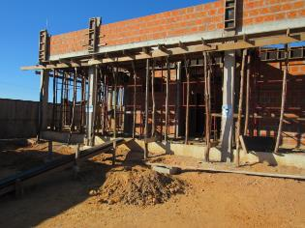 |  | 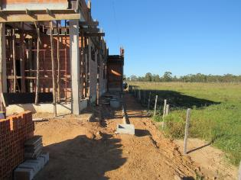
Reboco externo |  | Escoramento da cinta de amarração |  | Escoramento da cinta de amarração
4. Elétrica
4.1 | Instalações elétricas e esgoto
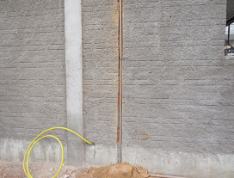 |  | 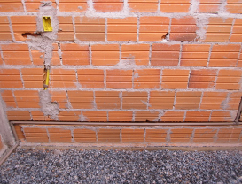 |  | 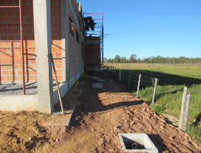
Marcação e passagem dos conduítes |  | Marcação e passagem dos conduítes e caminho da CAF |  | Caminho do esgoto para a fossa filtro
5. Acabamentos
5.1 | Esquadrias
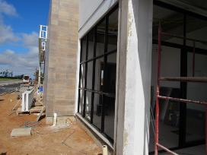 |  | 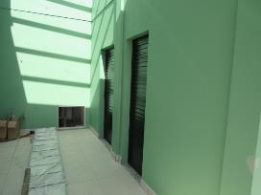 |  | 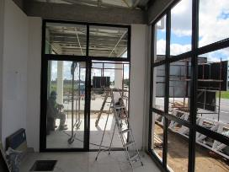 |  |  | 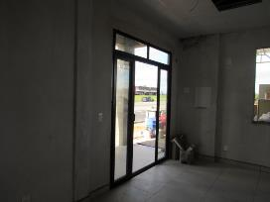
Instalação de porta janelas |  | Instalação de porta |  | Instalação de porta janelas |  |  | Instalação de porta janelas
5.2 | Azulejos
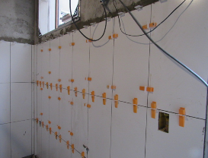 |  | 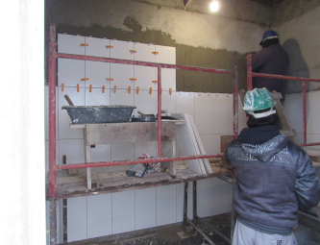 |  | 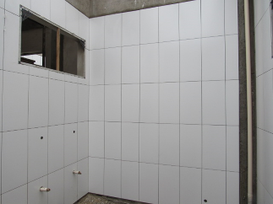 |  |  | 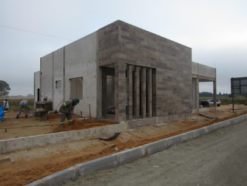
Instalação de azulejos na parede |  | Instalação de azulejos na parede |  | Instalação de azulejos na parede |  |  | Instalação de azulejos na faixada
6. Encanamentos
6.1 | Rede Esgoto
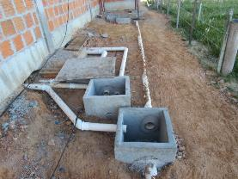 |  | 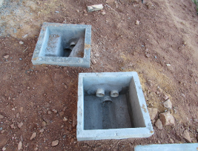 |  | 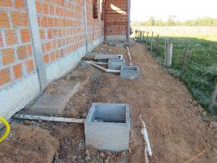 |  |  | 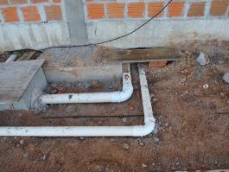
Instalação de encanamento para rede de esgoto |  | Caixas de inspeção
7. Acesso
7.3 | Pavimentação
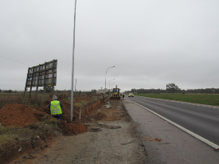 |  | 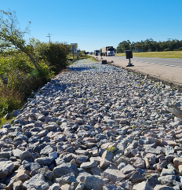 |  | 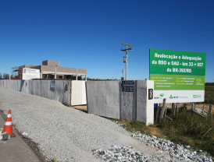 |  |  | 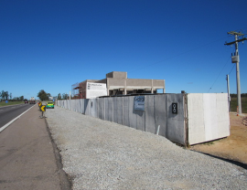
Instalação de camada de base |  | Instalação de camada de base |  | Instalação de camada de base |  |  | Instalação de camada de base
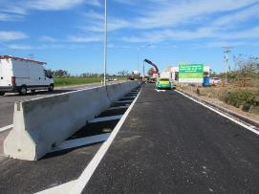 |  | 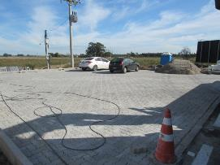 |  | 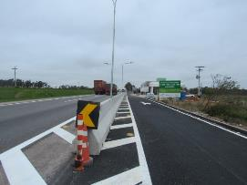
Pavimentação do acesso à BSO |  | Pavimentação do estacionamento |  | Instalação de EPS
8. Outros
8.1 | 8. Fachada, Iluminação
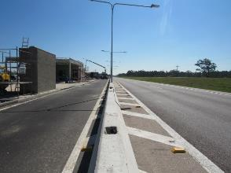 |  | 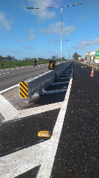 |  | 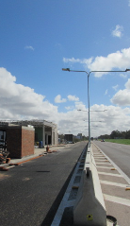
Postes de iluminação instalados |  | EPS instalados |  | Postes de iluminação instalados |  |  | Enleivamento
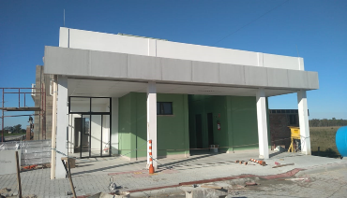 |  | 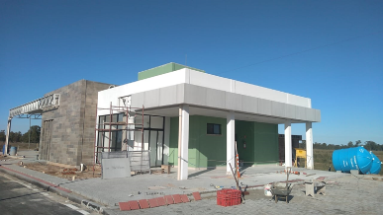
Fachada frontal |  | Fachada frontal |  | Obra finalizada |  |  | Obra finalizada
OBSERVAÇÕES:

LEGENDA DE STATUS: C: Conforme; NC: Não Conforme; NA: Não Aplicável; SIGLAS: PER: Plano de Exploração da Rodovia

